画像
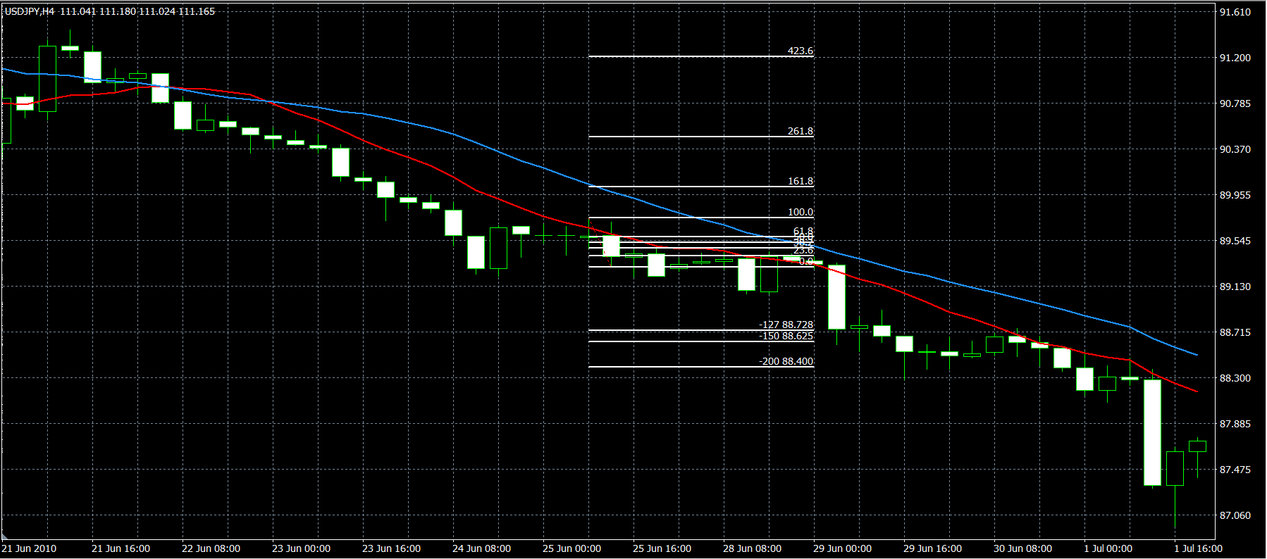
1 |  | 2009/5/12 エントリー分
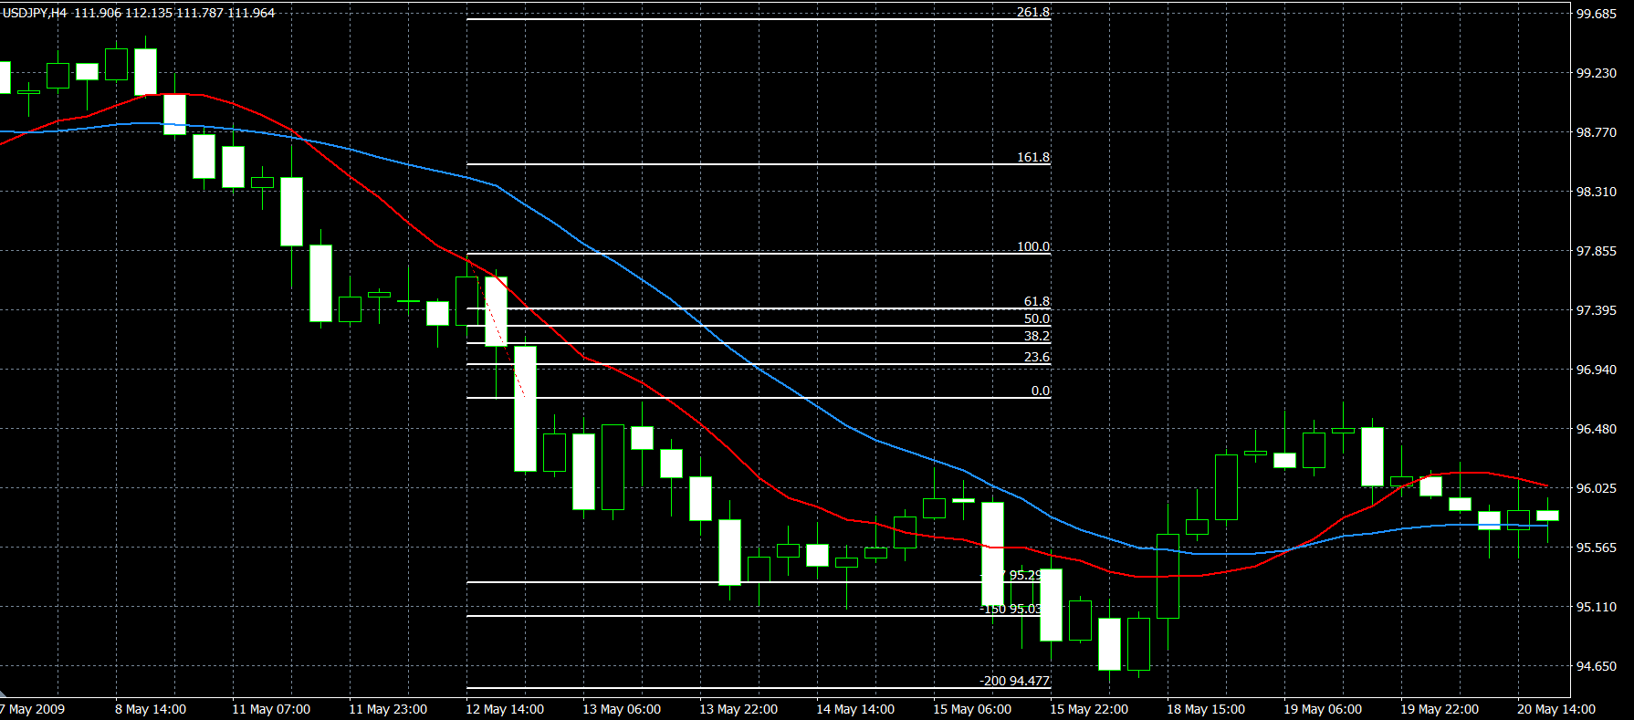

2 |  | 2009/9/18 エントリー分
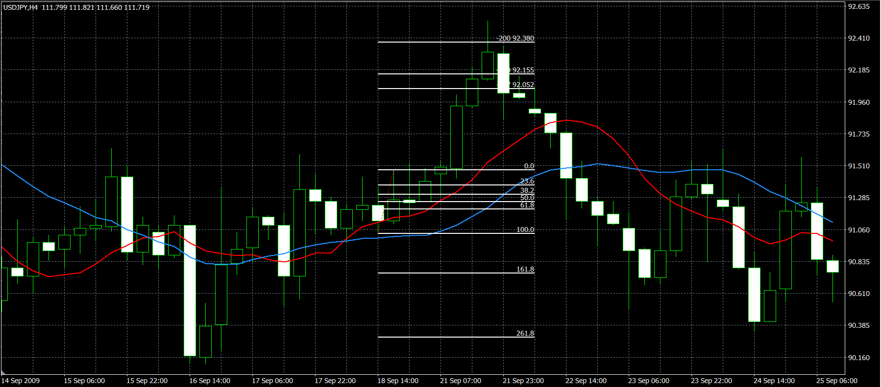

3 | 2010/02/11 エントリー分
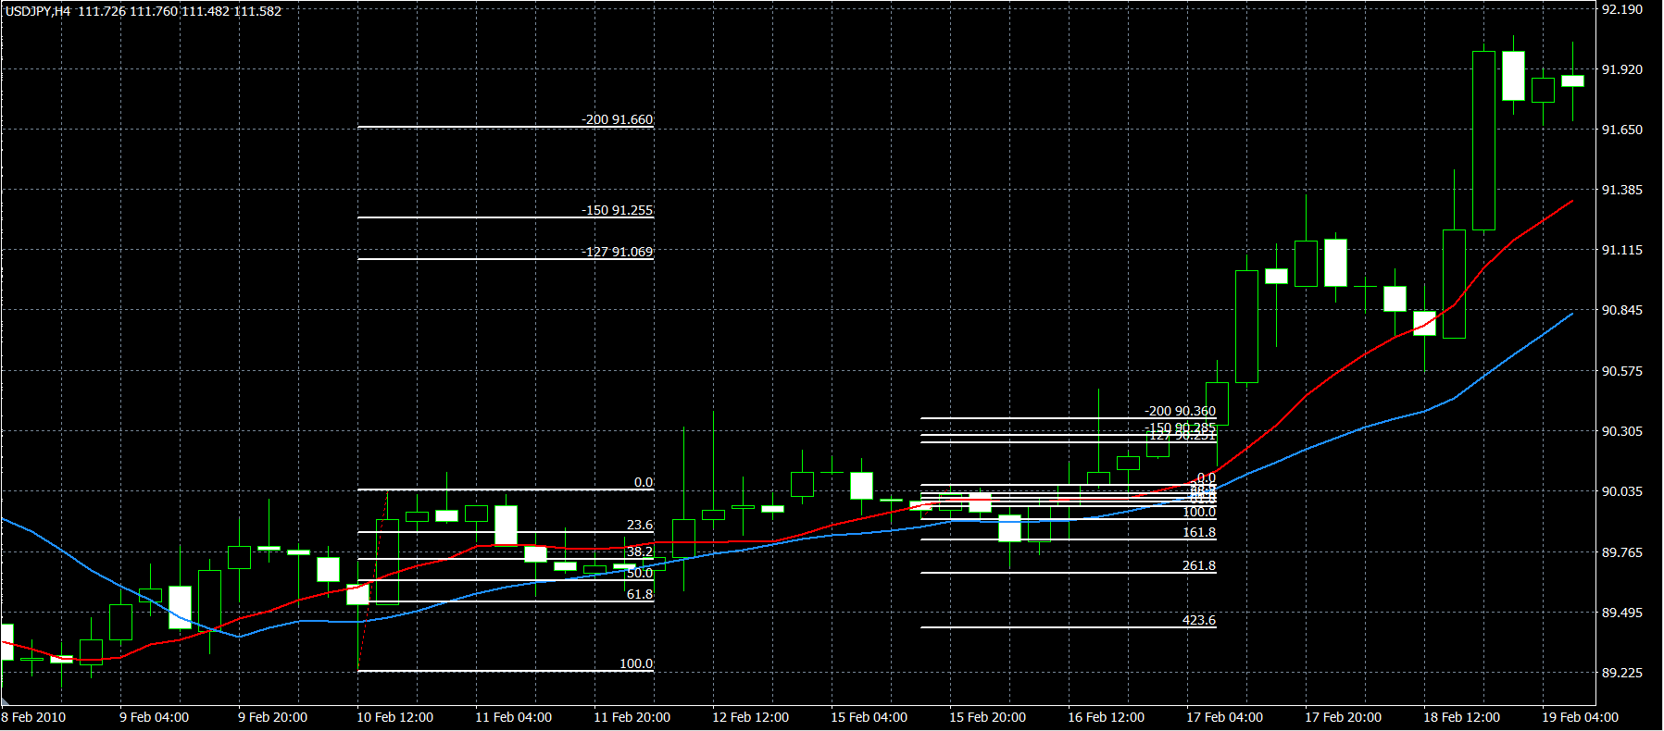

4 | 2010/5/31 エントリー分
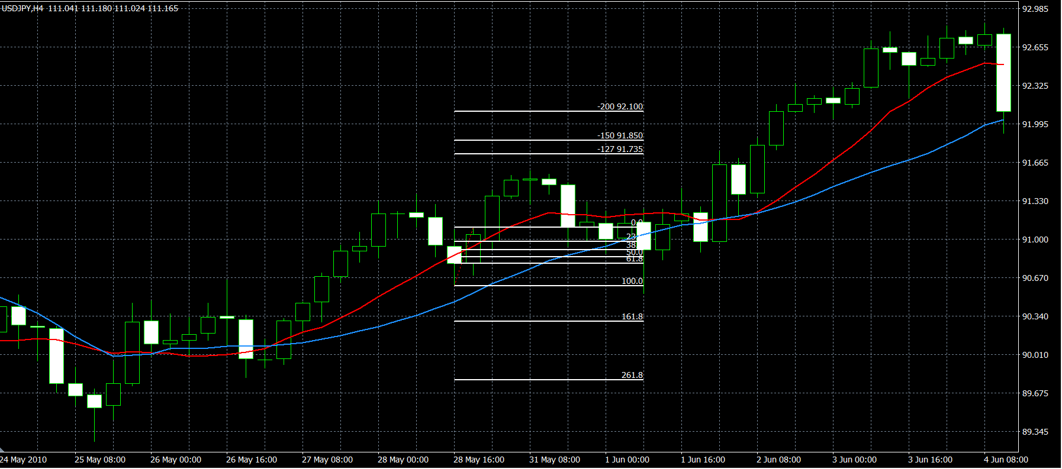

5 | 6/25エントリー分

